상품제안서
스마트 거치톡 | 상품코드: F16045

 |  |  |  |  |  |  | 02-412-0044 | www.easy1.co.kr
 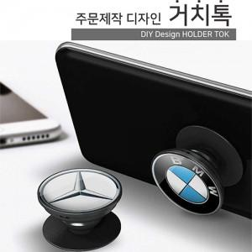

【상세/제작정보】 | 기종에 상관없이 폰톡의 기능을 자유롭게 사용가능

【인쇄/포장옵션】 | 에폭시 / 투명블리스터케이스

【공급단가】 | 수량 | 500~ | 1,000~ | 3,000~ | 5,000~ | 10,000~
*VAT별도 | 단가 | 670원 | 660원 | 640원 | 630원 | 620원

【상품 URL】 | http://www.easy1.co.kr/src/goods_detail.php?gdno=16045

